Syring
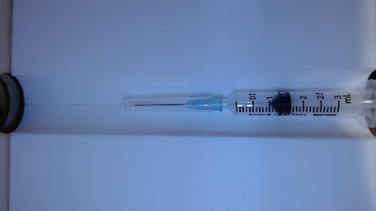
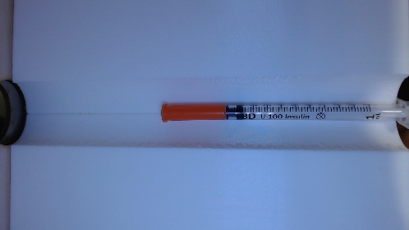
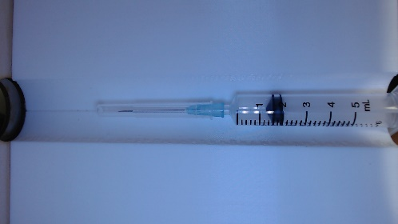
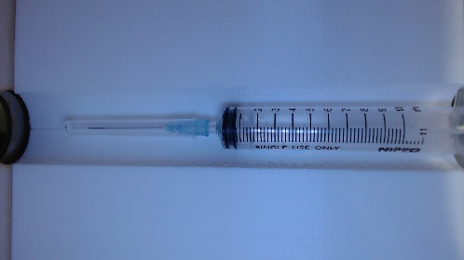
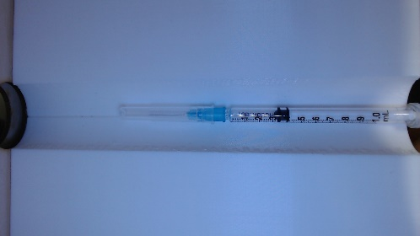
NO. | Size
1 | 1 ml
2 | 3 ml
3 | 5 ml
4 | 10 ml
5 | 100 units

Group3
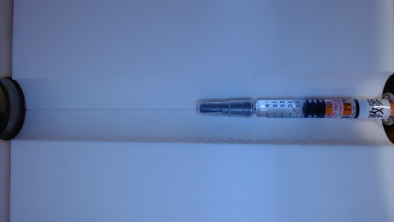
NO. | Barcode | 中文品名 | 英文品名 | 藥品介紹
1 | 4710596702344 | 歐斯力娜乾粉注射劑 | Oxacillin Powder for Injection "CYH" | https://www.kingnet.com.tw/medicine/merchandise?license_id=%E8%A1%9B%E7%BD%B2%E8%97%A5%E8%A3%BD%E5%AD%97%E7%AC%AC057753%E8%99%9F
2 | 4719858033455 | "濟生"黃體素注射液 | Progesterone Injection "Chi Sheng" | https://www.kingnet.com.tw/medicine/merchandise?license_id=%E8%A1%9B%E7%BD%B2%E8%97%A5%E8%A3%BD%E5%AD%97%E7%AC%AC057889%E8%99%9F
3 | 108806520004816 | 克立生注射劑〝麥森艾佛特〞 | CLEXANE INJECTION | https://www.kingnet.com.tw/medicine/merchandise?license_id=%E8%A1%9B%E7%BD%B2%E8%97%A5%E8%BC%B8%E5%AD%97%E7%AC%AC022354%E8%99%9F

